List1
Střední průmyslová škola elektrotechnická Havířov | Zpráva o měření | Třída: 4.C

 |  | Skupina: 1.

Název úlohy: |  | Zpráva číslo: 3
MĚŘENÍ NA NF. ZESILOVAČI S OZ
 |  | Den: 3.5.2021

Schéma zapojení: |  | Seznam měřících přístrojů:
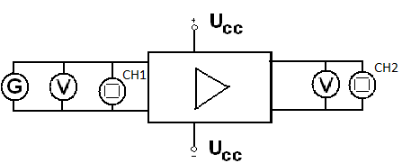

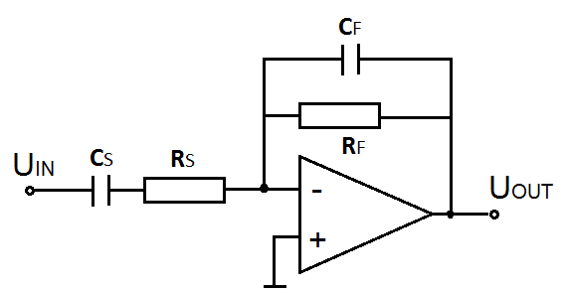

 |  | Jméno učitele:
 |  |  | Ing. Eva Kamínková
 |  | Jméno:
 |  |  | Tomáš Konvičný
 |  | Známka:

List2
Zadání:
Pro nf zesilovač s těmito parametry RS = 200 kΩ, RF = 800 kΩ, CS = 40 nF, CF = 10 pF
vypočtěte zesílení, zisk, dolní a horní mezní frekvenci.
Proměřte tyto charakteristiky nf zesilovače:
1. převodní
2. frekvenční ziskovou
3. frekvenční fázovou

Teoretický rozbor:
Vlastnosti ideálního operačního zesilovače:
- nekonečně velké zesílení
- nekonečně velký vstupní odpor
- nulový výstupní odpor
- nulový vlastní šum a zkreslení

Vlastnostni skutečného operačního zesilovače:
- napěťové zesílení dosahuje hodnot 10^4 - 10^7
- vstupní odpor dosahuje hodnot až 10^14Ω
- výstupní odpor je malý o hodnotách desítky mΩ - až po zavedení záporné zpětné vazby
- vlastní šum a zkreslení OZ je malé

Invertující zesilovač
- Vstupní napětí je přivedeno přes rezistor R1 na invertující vstup OZ.
- Ten toto napětí zesílí a na jeho výstupu se tedy objeví zesílené vstupní napětí, avšak s opačnou polaritou.
- Na výstupu se objeví vstupní napětí vynásobené zápornou konstantou
- Velikost zesílení je daná poměrem odporů R2 a R1.

Nízkofrekvenční zesilovač
- slouží k zesilování slyšitelného pásma kmitočtů, tj. zhruba 20 Hz až 20 kHz.
- požadované hodnoty napětí a proudů se nastaví ve
vstupním obvodu rezistorem RB, ve výstupním obvodu rezistory RC a RE

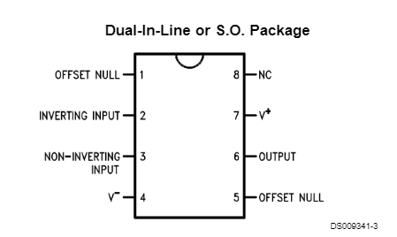
Návrh zesilovače
Au = RF / RS
Au = 800 / 200
Au = 4

au = 20.log(Au)
au = 20.log(4)
au = 12 dB

fD = 1/2πRSCS
fD = 19,89 Hz

fH= 1/2πRFCF
fH = 19,89 Hz

Supply Voltage | ±18V
Power Dissipation | 500 mW
Differential Input Voltage | ±30V
Input Voltage | ±15V

Postup měření:
1. Převodní charakteristika: U2 = f(U1)
Na generátoru nastavte referenční kmitočet 1 kHz. Budící signál z generátoru zvyšujte
od 0 V až do přebuzení zesilovače, (pozorujte na osciloskopu). Odečítejte hodnoty
výstupního napětí. Z naměřených hodnot sestrojte graf.

2. Frekvenční zisková charakteristika: au = f(f)
Při referenčním kmitočtu 1 kHz zvyšujte na generátoru velikost budícího signálu a na
osciloskopu pozorujte, zda dojde k přebuzení zesilovače. V případě, že dojde,
poznamenejte si maximální možnou hodnotu budícího signálu, při níž ještě není
zesilovač přebuzen. Na generátoru nastavte hodnotu napětí o něco nižší. Nastavujte
hodnoty kmitočtu budícího signálu v akustickém pásmu a při udržování konstantní
hodnoty vstupního napětí měřte hodnotu napětí na výstupu.
Z naměřených hodnot vypočtěte zisk zesilovače. Vyneste frekvenční ziskovou
charakteristiku a pokles o 3 dB.

3. Frekvenční fázová charakteristika: φ= f(f)
Na generátoru nastavte hodnotu napětí o něco nižší než je hodnota, při níž dojde
k přebuzení zesilovače. Nastavujte hodnoty kmitočtu budícího signálu v akustickém
pásmu a při udržování konstantní hodnoty vstupního napětí odečítejte na
osciloskopu vzdálenosti: AB – odpovídá fázovému posunu mezi uvst a uvýst
a AC – odpovídá periodě T uvst.
Vypočtěte φ = 360 * (AB/AC). Sestrojte charakteristiku φ= f(f) .

List3
Tabulky:
Převodní charakteristika:
f = 1 kHz
 | U1 [V] | U2 [V] | Au [-]
 | 0.0 | 0.0 | 0.00
 | 0.5 | 2.2 | 4.40
 | 1.5 | 6.1 | 4.07
 | 2.0 | 8.3 | 4.15
 | 2.5 | 10.1 | 4.04
 | 3.0 | 11.0 | 3.67
 | 3.5 | 11.5 | 3.29
 | 4.0 | 11.8 | 2.95
 | 5.0 | 12.3 | 2.46
Převodní charakteristika

Frekvenční zisková a fázová charakteristika:
U1= konst.

 | f [Hz] | U1[V] | U2 [V] | Au [-] | au [dB] | -3 [dB] | AB[d] | AC[d] | φ[°]
 | 10 | 0.5 | 1 | 2 | 6.02 | 9.79 | 2.2 | 5.2 | 152.31
 | 20 | 0.5 | 1.6 | 3.2 | 10.10 | 9.79 | 2.1 | 5.2 | 145.38
 | 60 | 0.5 | 2 | 4 | 12.04 | 9.79 | 4.1 | 8.5 | 173.65
 | 100 | 0.5 | 2.1 | 4.2 | 12.46 | 9.79 | 2.4 | 5 | 172.80
 | 200 | 0.5 | 2.16 | 4.32 | 12.71 | 9.79 | 2.1 | 5 | 151.20
 | 600 | 0.5 | 2.18 | 4.36 | 12.79 | 9.79 | 4.2 | 8.4 | 180.00
 | 1000 | 0.5 | 2.19 | 4.38 | 12.83 | 9.79 | 2.4 | 4.8 | 180.00
 | 2000 | 0.5 | 2.18 | 4.36 | 12.79 | 9.79 | 2.4 | 4.8 | 180.00
 | 6000 | 0.5 | 2.12 | 4.24 | 12.55 | 9.79 | 4.6 | 8.4 | 197.14
 | 10000 | 0.5 | 1.9 | 3.8 | 11.60 | 9.79 | 3 | 6 | 180.00
 | 20000 | 0.5 | 1.39 | 2.78 | 8.88 | 9.79 | 1.8 | 5 | 129.60
 | 22000 | 0.5 | 1.34 | 2.68 | 8.56 | 9.79 | 3 | 4.5 | 240.00
Frekvenční zisková charakteristika

Frekvenční fázová charakteristika

Závěr:
V dnešní hodině elektrotechnického měření jsme měřili převodní charakteristiku, frekvenční
ziskovou charakteristiku a frekvenční fázovou charakteristiku. Naměřené hodnoty jsme
zapsali do tabulek a vypočítali zesílení a fázový posun. Z daných hodnot jsme
následně sestavili graf. Převodní charakteristika je zpočátku lineární, po přebuzení U2
neroste. Zesilovač začíná být přebuzený okolo 3V vstupního napětí.
Frekvenční zisková charakteristika odpovídá předpovídané křivce. Dolní mezní frekvence je o něco nižší než 20 Hz.
Zesilovač pracuje správně v akustickém pásmu.
U frekvenční fázové charakteristiky zesilovač invertuje správně v akustickém pásmu o 180°

